Hoja1
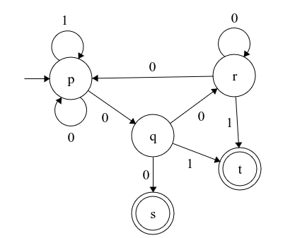
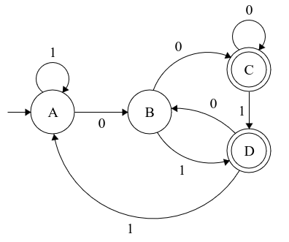
Estado | 0 | 1 |  | Estado | 0 | 1
→ p | {p,q} | {p} | A | p | B | A
q | {q} | {r} | B | {p,q} | B | C
*r | -- | -- | C | {p,r} | B | C

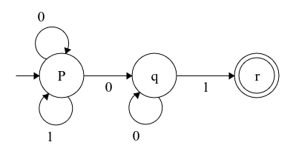
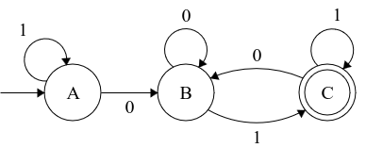

Estado | 0 | 1 |  | Estado | 0 | 1
--> p | {p,q} | {p} | A | p | B | A
q | {r,s} | {t} | B | {p,q} | C | D
r | {p,r} | {t} | C | {p,q,r,s} | C | D
*s | -- | -- | D | {p,t} | B | A
*t | -- | --

